컨텐츠
1st_M | 2nd_M | 3rd_M | 구분 (탭 등) | 현행 | 변경요청 | 비고
코스콤 소개 | 경영공시 | 조직 및 인사 | 노동조합 가입정보 | 조합원수 - 일반직 : 462명 - 기능직 : 56명 | 조합원수 - 일반직 : 463명 - 기능직 : 56명
 | 사이버홍보 | 홍보자료 | 상품 브로슈어 | (콘텐츠 추가 등) | 검색 기능 확인(검색 기능 작동) 콘텐츠 추가 - 위치 : 맨 뒤(STP-HUB 다음), 금융데이터 API 플랫폼, 블록체인 기반 연계신용 서비스, K.MFTS 순으로 - 추가 내용 : 텍스트 및 PDF파일 금융데이터 API 플랫폼 : 금융투자회사, 핀테크기업 및 관련 기관의 데이터와 서비스를 API로 게시하고, 상호 융합을 통하여 경제적인 방식으로 혁신적 비즈니스를 만들 수 있는 기술기반입니다. 블록체인 기반 연계신용 서비스 : 블록체인 기술을 활용하여 금융투자업계와 여신업계를 연계한 주식담보대출 서비스입니다. K.MFTS : 데이터를 체계적으로 분리 관리하고 필요한 곳으로 전달하는 파일 정보 교환 및 관리 서비스입니다 ※ 상품로고 및 별도 PDF파일 등 메일 발송(블록체인 기반 연계신용 서비스 상품로고 반영)
사업분야 | 금융투자회사 IT서비스 | 모바일솔루션 | 개요 | 주요 특징 콘텐츠 : PowerScreen | 개요 : Tablet, Smart Watch 삭제
 | 신사업 | Technical Support Center | U2L | (콘텐츠 추가) | 콘텐츠 추가 - 개요 하단 첫번째 이미지 출처 : IDC Quarterly Server Tracker, March 2018 - 개요 하단 두번째 표 출처 : OPEN SOURCE CONSULTING 홈페이지
 |  | 핀테크 |  | 문의사항 콘텐츠 홈페이지 가. 금융투자 핀테크 포털 : open.koscom.co.kr 나. 코스콤 핀테크테스트베드센터 : fintech.koscom.co.kr 코스콤 핀테크플랫폼팀(02-767-7913) | 문의사항 콘텐츠 변경 홈페이지 : 금융투자 핀테크 포털 (open.koscom.co.kr) 나. 코스콤 핀테크테스트베드센터 : fintech.koscom.co.kr(삭제) 코스콤 미래사업실(02-767-7615)
 |  | 블록체인 |  | (콘텐츠 추가 등) | 콘텐츠 변경 및 추가 - 블록체인 주석 앞 ㆍ삭제 - 추가 내용 : 블록체인 기반 연계신용 서비스 - 탭 신규 생성 : 개요, 블록체인 기반 연계신용 서비스(2개) - 개요 : 코스콤 블록체인 거래플랫폼 이미지 및 하단 주석내용 변경, 블록체인 기반 연계신용 서비스(별도 메일 발송 자료 9P 내용) 내용 추가(기존 개요 내용 유지) - 블록체인 기반 연계신용 서비스 : 별도 화면설계서 메일 발송
 |  | 사내벤처 | K.MFTS | (콘텐츠 변경) | 콘텐츠 변경 - 신규 상품 소개책자 내용 반영(기존 소개책자 내용 삭제) ※ 별도 화면설계서 메일 발송
공통 | SITEMAP |  |  | 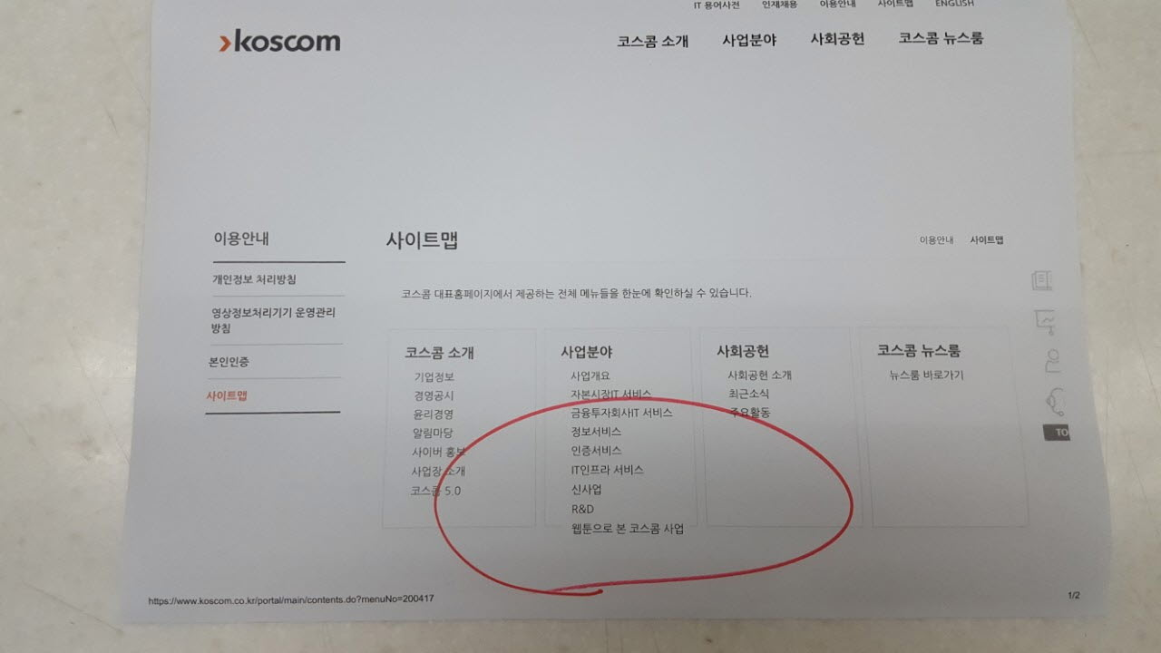 메뉴 위치 : Robo-advisor test-bed(왼쪽 하단) | 메뉴 박스 크기 조절 : 전체적으로 확대 등 메뉴명 줄바꿈 : 웹툰으로 본 코스콤 다음 | 콘텐츠 2nd_M와 공통기능
영문
Business | Financial Investment Company IT Servcie | Mobile Solution | Overview | 주요 특징 콘텐츠 : PowerScreen | 개요 : Tablet, Smart Watch 삭제
 | New Business | Fintech |  |  | Contact 콘텐츠 변경 Website : 금융투자 핀테크 포털 (open.koscom.co.kr) Koscom Fintech Testbed Center : fintech.koscom.co.kr(삭제) Koscom Future Business Office(02-767-7615)
About Us | SITEMAP |  |  | 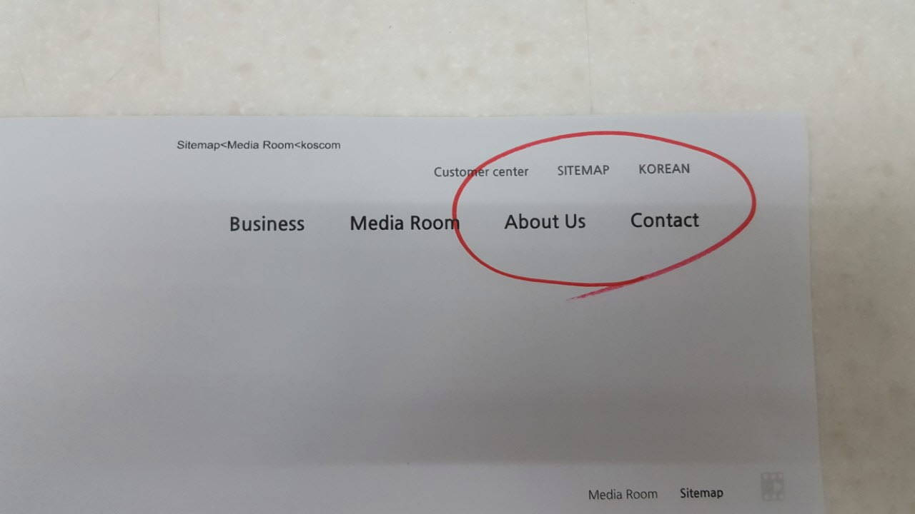 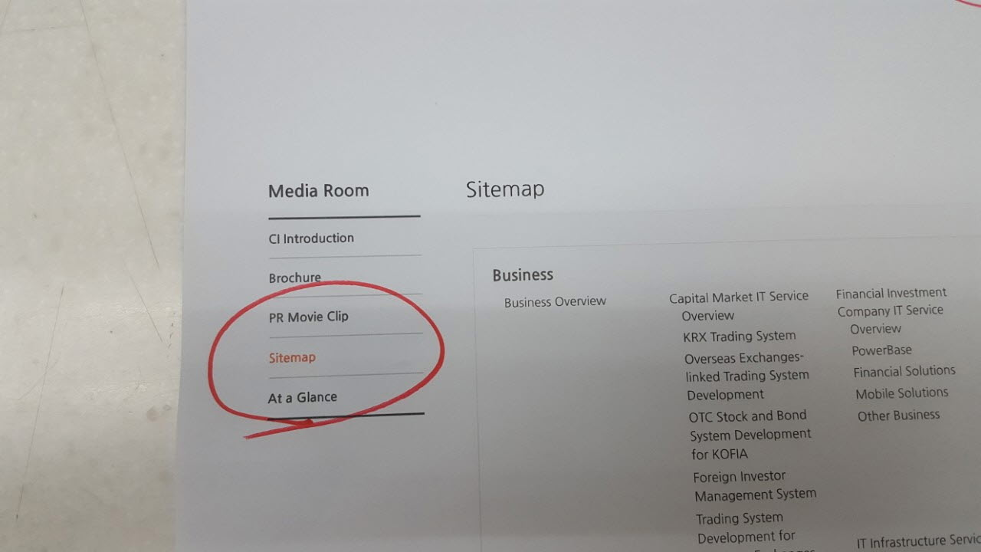 메뉴 위치 : Robo-advisor test-bed(왼쪽 하단) | 메뉴명 변경 : Sitemap(첫글자만 대문자로)(상단 메뉴는 아직 미반영) 메뉴 위치 변경 : About Us로 맨 하단으로 이동(현재는 Media Room 메뉴 내) 메뉴 위치 변경(SiteMap 내) : 전체적으로 균형있게 배치 또는 Robo-advisor test-bed 이동(오른쪽 하단) | 콘텐츠 2nd_M와 공통기능
모바일(국문)
코스콤 소개 | 기업정보 | 회사조직 | 본부별 조직도 | 본부 선택 메뉴 : 이동 메뉴로 이동 미래성장본부 본부별 조직도 콘텐츠 : 석동한 상무 | 본부 선택 메뉴 간편화 : 이동 메뉴 없이 이동 - 이동 버튼 삭제(이전/다음/완료 버튼 확인) 본부별 조직도 콘텐츠 변경 : 김계영 본부장 등
사업분야 | 금융투자회사IT 서비스 | 금융투자회사IT 서비싀 |  | 주요 특징 콘텐츠 : PowerScreen | 개요 : Tablet, Smart Watch 삭제
 | 신사업 | Technical Support Center | U2L | (콘텐츠 추가) | 콘텐츠 추가 - U2L(전체 내용) - 개요 하단 첫번째 이미지 출처 : IDC Quarterly Server Tracker, March 2018 - 개요 하단 두번째 표 출처 : OPEN SOURCE CONSULTING 홈페이지
 |  | 블록체인 |  | (콘텐츠 추가 등) | 콘텐츠 변경 및 추가 - 추가 내용 : 블록체인 기반 연계신용 서비스 - 탭 신규 생성 : 개요, 블록체인 기반 연계신용 서비스(2개) - 개요 : 코스콤 블록체인 거래플랫폼 이미지 및 하단 주석내용 변경, 블록체인 기반 연계신용 서비스(별도 메일 발송 자료 9P 내용) 내용 추가(기존 개요 내용 유지) - 블록체인 기반 연계신용 서비스 : 별도 화면설계서 메일 발송
 |  | 사내벤처 | K.MFTS | (콘텐츠 변경) | 콘텐츠 변경 - 신규 상품 소개책자 내용 반영(운영기관 내용 유지)
 | R&D | 로보어드바이저테스트베드 |  | 텍스트 내용 - RA테스트베드 사무국에서 하는 일 : 투자자보호 강화를 위한 체계적인 정보 제공( www.Ratestbed.kr) 콘텐츠 : 운영현황, 추진성과 심사단계 이미지 위치 : RA테스트베드 심사항목 | 텍스트 줄바꿈 - RA테스트베드 사무국에서 하는 일 : 투자자보호 강화를 위한 체계적인 정보 제공 다음
모바일(영문)
Business | Financial Investment Company IT Servcie | Mobile Solutions |  | 주요 특징 콘텐츠 : PowerScreen | 개요 : Tablet, Smart Watch 삭제
 | New Business | Fintech |  | (콘텐츠 변경) | 영문과 동일

